Web-CLIC-Daten
Für jede/n Proband/in (User01-User50) werden spaltenweise die erhobenen Messwerte eingetragen.
Ein Wert von "1" entspricht der Aussage "stimme gar nicht zu". Ein Wert von "7" entspricht der Aussage "stimme voll zu".
Die Werte "2" bis "6" entsprechen Abstufungen in der Einschätzung der User zwischen den zwei Antwortpolen.
Bei den unten eingetragenen Werten handelt es sich um Platzhalter - Sie können diese einfach ersetzen.

Skala | Verständlichkeit (Clarity) |  |  | Gefallen (Likeability) |  |  | Informationsgehalt (Informativeness) |  |  | Glaubwürdigkeit (Credibility)
Code | Web-CLIC1 | Web-CLIC2 | Web-CLIC3 | Web-CLIC4 | Web-CLIC5 | Web-CLIC6 | Web-CLIC7 | Web-CLIC8 | Web-CLIC9 | Web-CLIC10 | Web-CLIC11 | Web-CLIC12
Aussage | Die Inhalte sind anschaulich aufbereitet. | Die Texte liefern mir kurz und bündig die wichtigsten Informationen. | Der Sprachgebrauch in den Texten ist geläufig und allgemein verständlich. | Die Website weckt mein Interesse. | Die Inhalte der Website sind spannend. | Ich lese diese Website gerne. | Die Informationen sind qualitativ hochwertig. | Ich finde die Informationen auf der Website sind nützlich. | Die Website ist informativ. | Die auf der Website dargebotenen Informationen sind glaubwürdig. | Die auf der Website dargebotenen Informationen sind seriös. | Ich kann den Informationen auf der Website vertrauen.
User 01 | 7 | 7 | 7 | 7 | 7 | 7 | 7 | 7 | 6 | 7 | 7 | 6
User 02 | 6 | 6 | 6 | 6 | 6 | 6 | 6 | 6 | 6 | 6 | 6 | 5
User 03 | 6 | 6 | 6 | 6 | 6 | 6 | 6 | 6 | 6 | 6 | 6 | 5
User 04 | 4 | 4 | 4 | 4 | 4 | 4 | 4 | 4 | 6 | 7 | 5 | 6
User 05 | 5 | 5 | 5 | 5 | 5 | 5 | 5 | 5 | 6 | 5 | 5 | 6
User 06 | 6 | 6 | 6 | 6 | 6 | 6 | 6 | 6 | 6 | 6 | 6 | 6
User 07 | 6 | 6 | 6 | 6 | 6 | 6 | 6 | 6 | 6 | 5 | 6 | 6
User 08 | 5 | 5 | 5 | 5 | 5 | 5 | 5 | 5 | 6 | 5 | 5 | 6
User 09 | 3 | 3 | 3 | 3 | 3 | 3 | 3 | 3 | 6 | 5 | 5 | 6
User 10 | 7 | 7 | 7 | 7 | 7 | 7 | 7 | 7 | 6 | 7 | 7 | 6
User 11 | 5 | 5 | 5 | 5 | 5 | 5 | 5 | 5 | 6 | 5 | 5 | 6
User 12 | 6 | 6 | 6 | 6 | 6 | 6 | 6 | 6 | 6 | 6 | 6 | 5
User 13 | 6 | 6 | 6 | 6 | 6 | 6 | 6 | 6 | 6 | 6 | 6 | 5
User 14 | 6 | 7 | 7 | 7 | 7 | 7 | 5 | 5 | 6 | 6 | 6 | 6
User 15 | 4 | 4 | 4 | 4 | 4 | 4 | 4 | 4 | 6 | 6 | 5 | 6
User 16 | 5 | 5 | 5 | 5 | 5 | 5 | 5 | 5 | 6 | 6 | 5 | 6
User 17 | 6 | 7 | 6 | 6 | 6 | 6 | 6 | 6 | 6 | 6 | 7 | 6
User 18 | 5 | 5 | 6 | 5 | 6 | 5 | 6 | 5 | 6 | 7 | 6 | 6
User 19 | 7 | 7 | 7 | 7 | 7 | 7 | 7 | 7 | 6 | 7 | 7 | 6
User 20 | 5 | 6 | 5 | 6 | 7 | 6 | 6 | 7 | 6 | 7 | 7 | 6
User 21 | 3 | 3 | 3 | 3 | 3 | 3 | 3 | 3 | 6 | 5 | 6 | 6
User 22 | 4 | 4 | 4 | 4 | 4 | 4 | 4 | 4 | 6 | 5 | 5 | 6
User 23 | 5 | 5 | 5 | 5 | 5 | 5 | 5 | 5 | 6 | 6 | 5 | 6
User 24 | 7 | 7 | 7 | 7 | 7 | 7 | 7 | 7 | 6 | 7 | 7 | 6
User 25 | 7 | 7 | 7 | 7 | 7 | 7 | 7 | 7 | 6 | 7 | 7 | 6
User 26 | 6 | 6 | 6 | 6 | 6 | 6 | 6 | 6 | 6 | 6 | 6 | 5
User 27 | 3 | 3 | 3 | 3 | 3 | 3 | 3 | 3 | 6 | 5 | 5 | 4
User 28 | 4 | 4 | 4 | 4 | 4 | 4 | 4 | 4 | 6 | 5 | 5 | 6
User 29 | 5 | 5 | 5 | 5 | 5 | 5 | 5 | 5 | 6 | 5 | 5 | 6
User 30 | 6 | 6 | 6 | 6 | 6 | 6 | 6 | 6 | 6 | 6 | 6 | 6
User 31 | 3 | 3 | 3 | 3 | 3 | 3 | 3 | 3 | 6 | 7 | 7 | 6
User 32 | 7 | 7 | 7 | 7 | 7 | 7 | 7 | 7 | 6 | 7 | 7 | 6
User 33 | 5 | 5 | 5 | 5 | 5 | 5 | 5 | 5 | 6 | 5 | 5 | 6
User 34 | 7 | 7 | 7 | 7 | 7 | 7 | 7 | 7 | 6 | 7 | 7 | 6
User 35 | 7 | 7 | 7 | 7 | 7 | 7 | 7 | 7 | 6 | 7 | 7 | 6
User 36 | 7 | 7 | 7 | 7 | 7 | 7 | 7 | 7 | 6 | 7 | 7 | 6
User 37 | 3 | 3 | 3 | 3 | 3 | 3 | 3 | 3 | 6 | 5 | 5 | 6
User 38 | 4 | 4 | 4 | 4 | 4 | 4 | 4 | 4 | 6 | 5 | 5 | 6
User 39 | 5 | 5 | 5 | 5 | 5 | 5 | 5 | 5 | 6 | 5 | 7 | 7
User 40 | 6 | 6 | 6 | 6 | 6 | 6 | 6 | 6 | 6 | 6 | 6 | 5
User 41 | 3 | 3 | 3 | 3 | 3 | 3 | 3 | 3 | 6 | 3 | 4 | 3
User 42 | 7 | 7 | 7 | 7 | 7 | 7 | 7 | 7 | 6 | 7 | 7 | 6
User 43 | 7 | 7 | 7 | 7 | 7 | 7 | 7 | 7 | 6 | 7 | 7 | 6
User 44 | 7 | 7 | 7 | 7 | 7 | 7 | 7 | 7 | 6 | 7 | 7 | 6
User 45 | 3 | 3 | 3 | 3 | 3 | 3 | 3 | 3 | 3 | 3 | 3 | 3
User 46 | 4 | 4 | 4 | 4 | 4 | 4 | 4 | 4 | 4 | 4 | 5 | 4
User 47 | 7 | 7 | 7 | 7 | 7 | 7 | 7 | 7 | 7 | 7 | 6 | 7
User 48 | 6 | 6 | 6 | 6 | 6 | 6 | 6 | 6 | 6 | 6 | 6 | 7
User 49 | 5 | 5 | 5 | 5 | 5 | 5 | 5 | 5 | 5 | 5 | 5 | 5
User 50 | 4 | 4 | 4 | 4 | 4 | 4 | 4 | 4 | 4 | 4 | 4 | 4

Web-CLIC-Einzelauswertung
Für jede Dimension werden hier die Mittelwerte für jeden User automatisch berechnet.
Hinweis : Bei weniger als 50 Usern bitte die leeren Zeilen entfernen.
Hinweis: Bei mehr als 50 Usern bitte die entsprechenden Zellformatierung auf weitere Zeilen übertragen.

Auswertung
 | Mittelwerte
 | Verständlichkeit (Clarity) | Gefallen (Likeability) | Informationsgehalt (Informativeness) | Glaubwürdigkeit (Credibility) | Web-CLIC-Gesamtwert
User 01 | 7.0 | 7.0 | 6.7 | 6.7 | 6.8
User 02 | 6.0 | 6.0 | 6.0 | 5.7 | 5.9
User 03 | 6.0 | 6.0 | 6.0 | 5.7 | 5.9
User 04 | 4.0 | 4.0 | 4.7 | 6.0 | 4.7
User 05 | 5.0 | 5.0 | 5.3 | 5.3 | 5.2
User 06 | 6.0 | 6.0 | 6.0 | 6.0 | 6.0
User 07 | 6.0 | 6.0 | 6.0 | 5.7 | 5.9
User 08 | 5.0 | 5.0 | 5.3 | 5.3 | 5.2
User 09 | 3.0 | 3.0 | 4.0 | 5.3 | 3.8
User 10 | 7.0 | 7.0 | 6.7 | 6.7 | 6.8
User 11 | 5.0 | 5.0 | 5.3 | 5.3 | 5.2
User 12 | 6.0 | 6.0 | 6.0 | 5.7 | 5.9
User 13 | 6.0 | 6.0 | 6.0 | 5.7 | 5.9
User 14 | 6.7 | 7.0 | 5.3 | 6.0 | 6.3
User 15 | 4.0 | 4.0 | 4.7 | 5.7 | 4.6
User 16 | 5.0 | 5.0 | 5.3 | 5.7 | 5.3
User 17 | 6.3 | 6.0 | 6.0 | 6.3 | 6.2
User 18 | 5.3 | 5.3 | 5.7 | 6.3 | 5.7
User 19 | 7.0 | 7.0 | 6.7 | 6.7 | 6.8
User 20 | 5.3 | 6.3 | 6.3 | 6.7 | 6.2
User 21 | 3.0 | 3.0 | 4.0 | 5.7 | 3.9
User 22 | 4.0 | 4.0 | 4.7 | 5.3 | 4.5
User 23 | 5.0 | 5.0 | 5.3 | 5.7 | 5.3
User 24 | 7.0 | 7.0 | 6.7 | 6.7 | 6.8
User 25 | 7.0 | 7.0 | 6.7 | 6.7 | 6.8
User 26 | 6.0 | 6.0 | 6.0 | 5.7 | 5.9
User 27 | 3.0 | 3.0 | 4.0 | 4.7 | 3.7
User 28 | 4.0 | 4.0 | 4.7 | 5.3 | 4.5
User 29 | 5.0 | 5.0 | 5.3 | 5.3 | 5.2
User 30 | 6.0 | 6.0 | 6.0 | 6.0 | 6.0
User 31 | 3.0 | 3.0 | 4.0 | 6.7 | 4.2
User 32 | 7.0 | 7.0 | 6.7 | 6.7 | 6.8
User 33 | 5.0 | 5.0 | 5.3 | 5.3 | 5.2
User 34 | 7.0 | 7.0 | 6.7 | 6.7 | 6.8
User 35 | 7.0 | 7.0 | 6.7 | 6.7 | 6.8
User 36 | 7.0 | 7.0 | 6.7 | 6.7 | 6.8
User 37 | 3.0 | 3.0 | 4.0 | 5.3 | 3.8
User 38 | 4.0 | 4.0 | 4.7 | 5.3 | 4.5
User 39 | 5.0 | 5.0 | 5.3 | 6.3 | 5.4
User 40 | 6.0 | 6.0 | 6.0 | 5.7 | 5.9
User 41 | 3.0 | 3.0 | 4.0 | 3.3 | 3.3
User 42 | 7.0 | 7.0 | 6.7 | 6.7 | 6.8
User 43 | 7.0 | 7.0 | 6.7 | 6.7 | 6.8
User 44 | 7.0 | 7.0 | 6.7 | 6.7 | 6.8
User 45 | 3.0 | 3.0 | 3.0 | 3.0 | 3.0
User 46 | 4.0 | 4.0 | 4.0 | 4.3 | 4.1
User 47 | 7.0 | 7.0 | 7.0 | 6.7 | 6.9
User 48 | 6.0 | 6.0 | 6.0 | 6.3 | 6.1
User 49 | 5.0 | 5.0 | 5.0 | 5.0 | 5.0
User 50 | 4.0 | 4.0 | 4.0 | 4.0 | 4.0

Web-CLIC-Gruppenauswertung
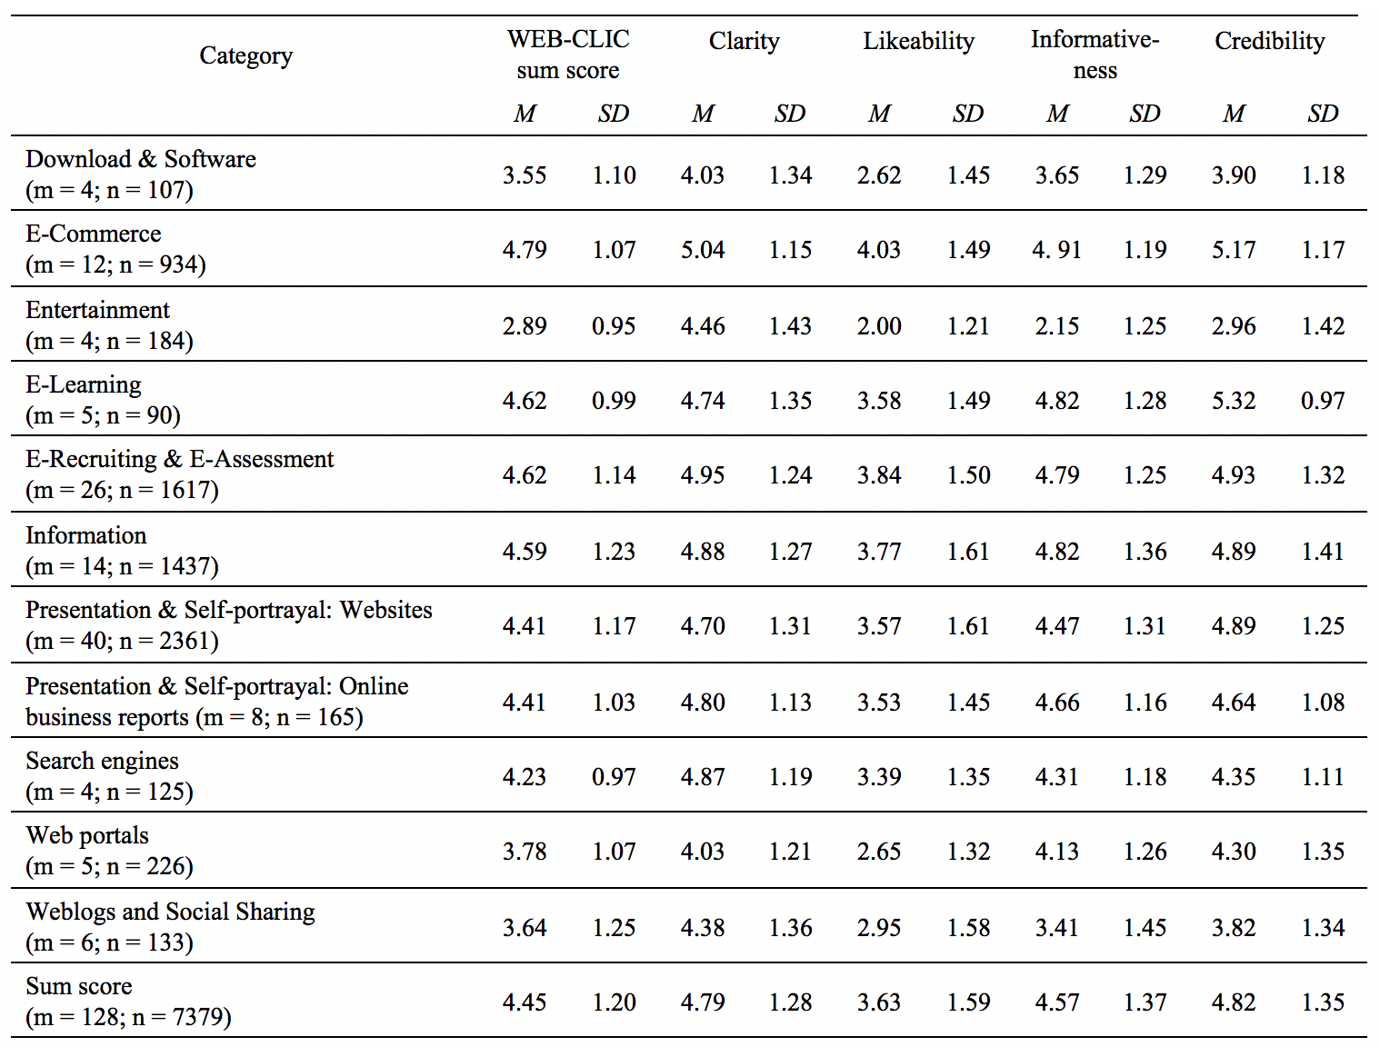
Hier werden für jede Dimension die Mittelwerte und Standardabweichung als auch Minimal- und Maximalwerte über alle User hinweg angegeben.
Wichtig: Bei weniger als 50 Usern müssen die leeren Spalten in der "Einzelauswertung" entfernt werden, da sonst nicht alle Werte berechnet werden können.

Auswertung
Dimension | Median | Mittelwert | Standard-abweichung | Minimum | Maximum | Allgemeiner Vergleichswert (Cut point, siehe Studie 7 in Thielsch & Hirschfeld, 2019)
Verständlichkeit (Clarity) | 5.7 | 5.4 | 1.4 | 3.0 | 7.0 | 5.3
Gefallen (Likeability) | 6.0 | 5.4 | 1.4 | 3.0 | 7.0 | 4.0
Informationsgehalt (Informativeness) | 5.8 | 5.5 | 1.0 | 3.0 | 7.0 | 5.0
Glaubwürdigkeit (Credibility) | 5.7 | 5.8 | 0.9 | 3.0 | 6.7 | 4.7
Web-CLIC-Gesamtwert | 5.9 | 5.5 | 1.1 | 3.0 | 6.9 | 4.6

Benchmarkwerte (siehe Studie 7 in Thielsch & Hirschfeld, 2019)

Web-CLIC-Ergebnisdarstellung
Web-CLIC Ergebnisse
 | Eigene Werte | Allgemeiner Vergleichswert (Cut point, siehe Studie 7 in Thielsch & Hirschfeld, 2019)
Verständlichkeit (Clarity) | 5.4 | 5.3
Gefallen (Likeability) | 5.4 | 4.0
Informationsgehalt (Informativeness) | 5.5 | 5.0
Glaubwürdigkeit (Credibility) | 5.8 | 4.7
Web-CLIC-Gesamtwert | 5.5 | 4.6

